상품제안서
[프롬네이쳐] 친환경 커피가루 오피스 머그 400ml | 상품코드: F02303

 |  |  |  |  |  |  | 02-412-0044 | www.easy1.co.kr
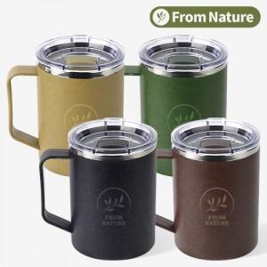

【상세/제작정보】 | 카페,커피숍 등에서 버려진 플라스틱과 커피찌꺼기로 만든 친환경 머그

【인쇄/포장옵션】 | 레이저 / 포장지포장

【공급단가】 | 수량 | 100~ | 300~ | 500~ | 1,000~ | 3,000~
*VAT별도 | 단가 | 6,070원 | 5,850원 | 5,620원 | 5,400원 | 5,260원

【상품 URL】 | https://easy1.co.kr:443/src/goods_detail.php?gdno=2303

